8-1
８－１ 地盤沈下の推移
 | 大東市浜町（府38） | 堺市美原区小平尾(TA55) | 岸和田市下野町(254) | 大阪市此花区酉島（西４） | 摂津市千里丘(府33)
1964 | 16.32 | 0.53 | 0 | 273.15 | 1.41
1965 | 30.53 | 0.19 | 0 | 273.5 | 2.08
1966 | 46.4 | 0.75 | 0 | 275.7 | 2.37
1967 | 64.71 | 3.32 | 4.74 | 279.04 | 3.63
1968 | 80.96 | 4.8 | 7.31 | 281.33 | 5.26
1969 | 91.59 | 6.55 | 11.94 | 282.59 | 5.35
1970 | 99.79 | 6.69 | 18.24 | 283.34 | 5.37
1971 | 105.5 | 8.17 | 24.8 | 285.13 | 5.08
1972 | 109.44 | 8.88 | 28.23 | 286.04 | 5.08
1973 | 112.87 | 9.37 | 30.05 | 287.02 | 5.3
1974 | 114.63 | 9.66 | 33.31 | 286.34 | 5.45
1975 | 115.76 | 10.86 | 35.99 | 285.26 | 5.25
1976 | 116.45 | 10.1 | 36.59 | 285.59 | 5.36
1977 | 117.52 | 11.83 | 40.45 | 285.71 | 5.22
1978 | 118.54 | 13.24 | 42.25 | 285.68 | 5.48
1979 | 117.75 | 12.54 | 43.79 | 284.92 | 5.41
1980 | 117.63 | 12.95 | 42.57 | 285.77 | 5.35
1981 | 117.69 | 13.48 | 40.54 | 285.92 | 5.38
1982 | 116.83 | 13.37 | 39.01 | 285.37 | 5.61
1983 | 116.48 | 14.23 | 37.88 | 285.87 | 5.65
1984 | 115.9 | 14.49 | 37.35 | 286.19 | 5.55
1985 | 116.09 | 15.9 | 36.27 | 285.96 | 5.7
1986 | 116.44 | 16.51 | 36.9 | 285.42 | 5.6
1987 | 116.8 | 17.05 | 37.07 | 286.72 | 5.8
1988 | 117.43 | 16.86 | 36.93 | 286.55 | 5.89
1989 | 117.43 | 16.83 | 36.86 | 286.65 | 5.76
1990 | 117.31 | 16.88 | 36.95 | 286.94 | 5.71
1991 | 117.33 | 17.09 | 37.1 | 287.59 | 5.86
1992 | 117.48 | 17.59 | 36.59 | 289.6 | 6.26
1993 | 116.86 | 17.43 | 36.43 | 288.83 | 5.95
1994 | 117.42 | 17.63 | 36.03 | 289.92 | 5.79
1995 | 117.25 | 17.47 | 35.93 | 290.58 | 5.93
1996 | 116.8 | 17.35 | 36.16 | 290.21 | 6
1997 | 116.71 | 17.03 | 35.93 | 289.13 | 5.86
1998 | 116.9 | 17.27 | 35.78 | 289.49 | 6
1999 | 116.12 | 17.37 | 35.59 | 290.23 | 6.08
2000 | 115.91 | 17.13 | 35.34 | 290.2 | 5.915
2001 | 115.7 | 16.89 | 35.09 | 290.17 | 5.75
2002 | 115.675 | 16.84 | 34.765 | 290.355 | 5.755
2003 | 115.65 | 16.79 | 34.44 | 290.54 | 5.76
2004 | 115.915 | 16.205 | 34.345 | 291.435 | 5.775
2005 | 116.18 | 15.62 | 34.25 | 292.33 | 5.79
2006 | 115.535 | 15.26 | 33.87 | 292.27 | 5.675
2007 | 114.89 | 14.9 | 33.49 | 292.21 | 5.56
2008 | 114.91 | 14.1 | 33.29 | 292.205 | 5.554
2009 | 114.93 | 13.3 | 33.09 | 292.2 | 5.548
2010 | 114.87 | 12.873333333 | 33.02 | 292.2 | 5.542
2011 | 114.81 | 12.446666667 | 32.95 | 292.2 | 5.536
2012 | 114.75 | 12.02 | 32.88 | 292.2 | 5.53
2013 | 114.42333333 | 10.61 |  | 292.51516667
...

注）阪神地区地盤沈下調査広域水準測量(1999年から2009年までは隔年実施。それ以降は３か年毎に測量実施)の一環として測量したもののうち、主な地点の地盤沈下の推移を示しています。

8-2
８－２ 地下水位の推移

 | 豊 中 | 長 瀬 | 堺Ｂ－３ | 岸和田２ | 貝塚２ | 生野Ｂ
1965 | 27.07 | 44.25
1966 | 25.186666667 | 45.41 | 37.53
1967 | 24.1675 | 48.74 | 39.57 |  |  | 31
1968 | 22.9025 | 51.52 | 40.47 |  |  | 31.2
1969 | 19.388333333 | 50.53 | 38.77 |  |  | 31.5
1970 | 16.14 | 51.62 | 38.08 | 30.9 |  | 32.3
1971 | 15.3075 | 51.94 | 37.52 | 29 | 44.84 | 32.8
1972 | 14.4375 | 51.57 | 37.06 | 32.66 | 44.24 | 32.8
1973 | 14.335833333 | 50.58 | 36.1 | 28.9 | 44.85 | 32.8
1974 | 12.269166667 | 48.79 | 33.83 | 29.18 | 43.78 | 32.9
1975 | 11.113333333 | 46.78 | 30.87 | 33.12 | 43.61 | 32.7
1976 | 10.903333333 | 45.31 | 30.08 | 33.11 | 42.98 | 32.3
1977 | 10.204166667 | 43.76 | 29.1 | 28.47 | 42.12 | 31.7
1978 | 9.67 | 43.03 | 28.7 | 24.24 | 41.6 | 31.1
1979 | 9.3316666667 | 42.14 | 27.61 | 23.13 | 41.51 | 30.4
1980 | 8.9141666667 | 39.74 | 26.08 | 20.57 | 41.13 | 28.9
1981 | 8.68 | 37.36 | 24.38 | 19.69 | 37.98 | 26.4
1982 | 7.9041666667 | 35.74 | 22.72 | 19.05 | 39.41 | 24.6
1983 | 7.6616666667 | 33.77 | 21.24 | 16.51 | 42.65 | 22
1984 | 7.5383333333 | 32.87 | 20.53 | 14.53 | 42.23 | 19
1985 | 7.28 | 32.98 | 19.91 | 14.18 | 40.27 | 17.5
1986 | 7.1441666667 | 33.35 | 19.11 | 16.13 | 40.98 | 16.7
1987 | 7.1433333333 | 33.88 | 18.88 | 15.35 | 41.35 | 16.2
1988 | 7.3133333333 | 35.13 | 18.66 | 15.18 | 39.24 | 16.2
1989 | 6.6133333333 | 35.73 | 18.13 | 13.88 | 40.02 | 16.2
1990 | 6.4633333333 | 36 | 18.05 | 12.68 | 40.22 | 16.2
1991 | 6.6558333333 | 35.69 | 17.61 | 11.7 | 41.82 | 16.1
1992 | 8.085 | 35.17 | 17.29 | 11.33 | 41.74 | 15.9
1993 | 8.8 | 35.14 | 17.02 | 11.05 | 40.21 | 14.7
1994 | 9.3625 | 34.97 | 17.05 | 10.91 | 40.19 | 14.6
1995 | 7.8083333333 | 32.33 | 17.24 | 11.23 | 40.07 | 14
1996 | 7.05 | 32.39 | 16.83 | 11.19 | 39.46 | 13.9
1997 | 5.69 | 31.58 | 16.49 | 10.61 | 40.54 | 13.52
1998 | 5.12 | 30.81 | 15.67 | 10.08 | 41.52 | 13.31
1999 | 4.97 | 31.05 | 15.2 | 9.28 | 41.5 | 12.71
2000 | 4.84 | 31.19 | 15.32 | 8.23 | 41.17 | 12.84
2001 | 4.76 | 30.8 | 15 | 7.8 | 40.84 | 12.61
2002 | 4.81 | 29.74 | 14.1 | 7.54 | 40.02 | 12.36
2003 | 4.81 | 28.58 | 14.12 | 6.83 | 38.1 | 12.17
2004 | 5.05 | 27.27 | 14.24 | 6.58 | 36.34 | 12.16
2005 | 5.5 | 26.01 | 14.16 | 6.69 | 35.12 | 11.65
2006 | 5.68 | 22.65 | 14.42 | 6.59 | 33.61 | 11.41
2007 | 5.7 | 21.54 | 14.37 | 6.65 | 30.98 | 11.22
2008 | 5.46 | 20.99 |  | 6.7 | 29.92 | 11.08
2009 | 5.16 | 19.4 |  | 6.6 | 28.56 | 10.1
2010 | 4.82 | 18.65 |  | 6.45 | 27.37 | 9.9
2011 | 4.64 | 18.04 |  | 6.41 | 26.22 | 9.78
2012 | 4.61 | 18.1 |  | 6.57 | 25.61 | 9.71
2013 | 4.52 | 18 |  | 6.55 | 25.91 | 9.9
2014 | 4.5 | 17.72 |  | 6.47 | 25.52 | 9.71
...

8-3
８－３ 地下水採取量の推移
1965 | 851
1970 | 699
1975 | 528
1980 | 382
1985 | 340
1990 | 346
1995 | 284
2000 | 262
2005 | 223
2006 | 225
2007 | 226
2008 | 302
2010 | 287
2012 | 275
2014 | 268
2015 | 262
2016 | 260
2017 | 244
2018 | 245
2019 | 240
2020 | 240
2021 | 232
2022 | 235
2023 | 238

※採取量は条例改正に伴い、2008年（平成20年）から府内全域に対象を拡大し、把握しています。

（上水用）
工水法 指定地域（北摂地域）
（上水用）

8-7
８－７ 地下水質概況調査測定地点図
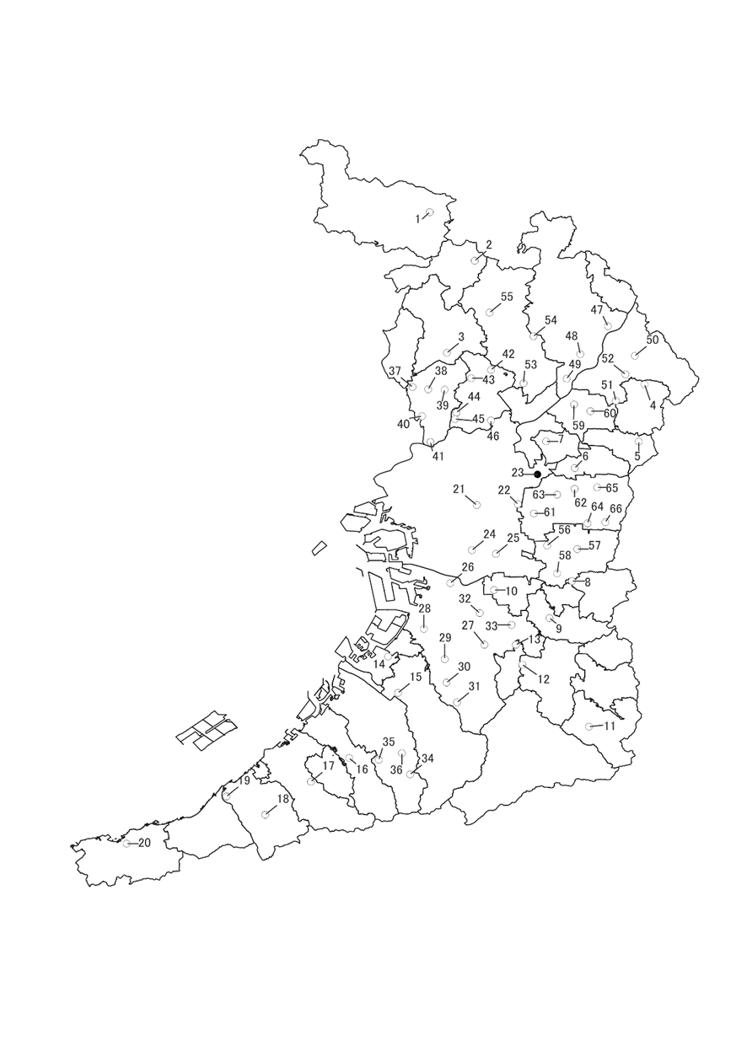

（2023年度）

○生活環境保全目標達成
●生活環境保全目標未達成

「国土数値情報（行政区域データ）」（国土交通省）
（https://nlftp.mlit.go.jp/ksj/gml/datalist/KsjTmplt-N03-v3_0.html）を 加工して作成

8-8(図)
８－８ 地下水質汚染井戸周辺地区調査実施地区図
 | （2023年度）
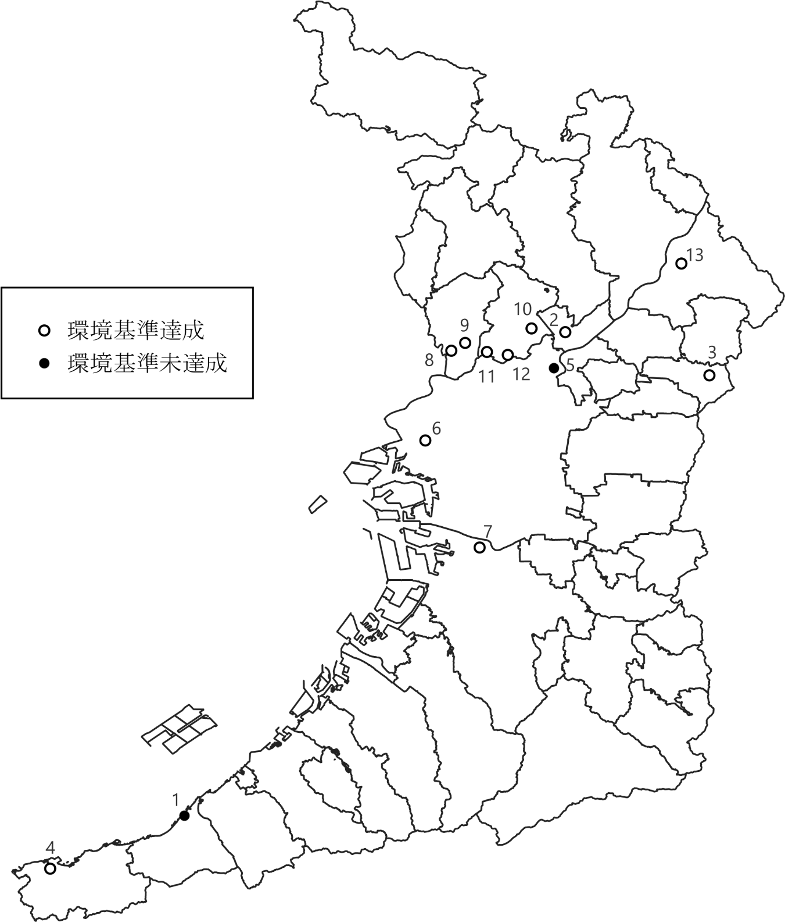

「国土数値情報（行政区域データ）」（国土交通省）
（https://nlftp.mlit.go.jp/ksj/gml/datalist/KsjTmplt-N03-v3_0.html）を加工して作成

8-9
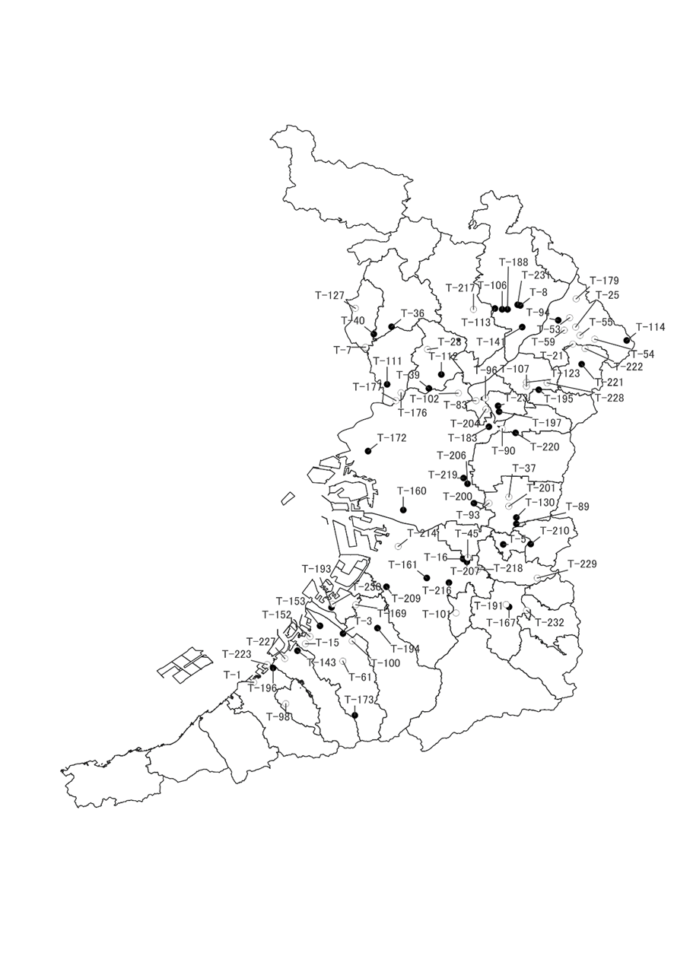
８－９ 地下水質継続監視調査測定地区図

（2023年度）

○生活環境保全目標達成
●生活環境保全目標未達成

「国土数値情報（行政区域データ）」（国土交通省）
（https://nlftp.mlit.go.jp/ksj/gml/datalist/KsjTmplt-N03-v3_0.html）を 加工して作成

